Consideraciones Indicador 2.4.1
 | Regresar al índice

ENCUESTA NACIONAL AGROPECUARIA (ENA 2023)

Indicador 2.4.1. "Proporción del área agrícola bajo agricultura productiva y sostenible"
Se define como la “proporción de superficie agrícola en que se practica una agricultura productiva y sostenible”. Teniendo en cuenta que el aspecto más complejo del indicador ODS 2.4.1. consiste en la definición de agricultura productiva y sostenible, las investigaciones realizadas para su formulación reconocen que la sostenibilidad es un concepto multidimensional que debe reflejarse en la formulación del indicador. En consecuencia, el modelo adoptado para su medición incorpora las dimensiones económica, ambiental y social de la sostenibilidad. Para la estimación de esta publicación se aplicó lo establecido en la versión definitiva de la metodología aprobada y adoptada por la FAO. Las preguntas y opciones de respuesta incluidas en la Encuesta Nacional Agropecuaria de 2023 (ENA 2023) fueron diseñadas conforme a dichas directrices. De acuerdo con lo señalado en el documento “Proporción de superficie agrícola en que se practica una agricultura productiva y sostenible (Indicador 2.4.1 de los ODS)” (página 6), se emplea la siguiente terminología: ٠ Indicador: medida general de la agricultura sostenible. ٠ Dimensión: las dimensiones de la sostenibilidad: económica, ambiental y social. ٠ Temas: ámbitos específicos dentro de una dimensión (por ejemplo, la productividad de la tierra, la biodiversidad, el empleo digno, etc.). ٠ Subindicador: variable utilizada para medir el desempeño de la explotación agrícola en relación con un tema determinado. ٠ Criterios de sostenibilidad: valores críticos o límites con respecto a los que se evalúa el resultado de cada subindicador para clasificar a las explotaciones en función del grado de sostenibilidad. El ODS 2.4.1. se expresa con la siguiente fórmula:
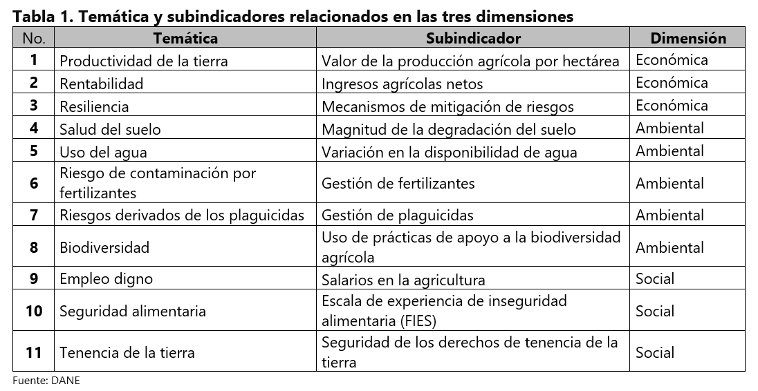 En dónde: Superficie en que se practica una agricultura productiva y sostenible: es la que se estima de acuerdo para cada subindicador de acuerdo con lo señalado en la nota metodológica. Superficie de tierra agrícola: se refiere a las tierras destinadas a la producción cultivos y a la ganadería. Superficie total de “tierras de cultivo” y “praderas y pastizales permanentes”. Año de referencia: 2023 En la siguiente tabla se presentan las temáticas, los subindicadores y las dimensiones correspondientes a cada uno de los once (11) subindicadores incluidos por la FAO para evaluar el grado de sostenibilidad, organizados en las tres dimensiones de la producción sostenible.
Cada subindicador se evalúa para la Unidad de Producción Agropecuaria (UPA), luego el grado de sostenibilidad se asocia a la superficie de tierra agrícola de la UPA. Por lo tanto, todos los subindicadores se refieren a la misma superficie de tierra agrícola que se estima para cada UPA. Nota: en esta publicación no se encuentran los resultados del subindicador 1 "Productividad de la tierra", porque se encuentra en revisión metodológica con FAO. Una explicación más detallada puede consultarse en el Anexo Técnico, donde se describe la metodología empleada para la estimación del indicador.

Criterios de sostenibilidad según indicador (Semáforo)
Una explicación más extensa de los criterios de sostenibilidad se encuentra en el Anexo Técnico
Subindicador 2. Ingresos agrícolas netos

Verde (deseable): Los ingresos agrícolas netos totales han sido superiores a cero en los últimos tres años consecutivos. Corresponde a las UPA que seleccionaron la opción 4. de la Tabla.
Amarillo (aceptable): Los ingresos agrícolas netos totales han sido superiores a cero por lo menos en uno de los últimos tres años consecutivos. Corresponde a las UPA que seleccionaron la opción 2, 3 o 5 de la Tabla.
Rojo (insostenible): inferiores a cero en los últimos tres años consecutivos. Corresponde a las UPA que seleccionaron la opción 1 de la Tabla.

Subindicador 3. Mecanismo de mitigación de riesgo
Los mecanismos de mitigación incluidos son: Crédito agropecuario (formal o informal) y Seguro agropecuario contra riesgo
Verde (deseable): tuvo acceso al menos a dos de los mecanismos de mitigación o los ha utilizado.
Amarillo (aceptable): tuvo acceso al menos a uno de los mecanismos de mitigación o lo ha utilizado.
Rojo (insostenible): no tuvo acceso a los mecanismos de mitigación. Opción 2. Ninguno.

4. Subindicador 4. Prevalencia de la degradación del suelo
Verde (deseable): la superficie total afectada por alguna de las cuatro amenazas seleccionadas para la salud del suelo es insignificante. Corresponde a menos del 10 % de la superficie agrícola total de la explotación.
Amarillo (aceptable): la superficie total afectada por alguna de las cuatro amenazas seleccionadas para la salud del suelo se sitúa entre el 10 % y el 50 % de la superficie agrícola total de la explotación.
Rojo (insostenible): la superficie total afectada por alguna de las cuatro amenazas seleccionadas para la salud del suelo es superior al 50 % de la superficie agrícola total de la explotación.

Subindicador 5. Variación en la disponibilidad de agua
Verde (deseable): la disponibilidad del agua se mantiene estable a lo largo de los años, en explotaciones que riegan cultivos que ocupan más del 10 % de la superficie agrícola de la explotación. Resultado por defecto de las explotaciones que riegan menos del 10 % de su superficie agrícola.
Amarillo (aceptable): el agua se utiliza para regar cultivos que ocupan como mínimo el 10 % de la superficie agrícola de la explotación, no se sabe si la disponibilidad del agua se mantiene estable a lo largo de los años o si se percibe una reducción de la disponibilidad del agua a lo largo de los años, pero existe una organización que asigna eficazmente el agua entre los usuarios.
Rojo (insostenible): en todos los demás casos.

Subindicador 6. Gestión de fertilizantes

Verde (deseable): la explotación adopta medidas específicas para mitigar los riesgos ambientales (por lo menos cuatro de la lista anterior). Es el resultado por defecto, de las explotaciones que no utilizan fertilizantes químicos.
Amarillo (aceptable): la explotación utiliza fertilizantes y adopta como mínimo dos medidas para mitigar los riesgos ambientales.
Rojo (insostenible): la explotación utiliza fertilizantes y no adopta ninguna de las medidas específicas para mitigar los riesgos ambientales.

Subindicador 7. Gestión de plaguicidas
Verde (deseable): la explotación solo utiliza plaguicidas moderadamente peligrosos o poco peligrosos (clases II y III de la OMS). En este caso, adopta las tres medidas relacionadas con la salud y al menos cuatro de las siete medidas relacionadas con el medio ambiente. Es el resultado por defecto de las explotaciones que no utilizan plaguicidas.
Amarillo (aceptable): la explotación solo utiliza plaguicidas moderadamente peligrosos o poco peligrosos (clases II y III de la OMS) y adopta como mínimo dos medidas relacionadas con la salud y dos relacionadas con el medio ambiente.
Rojo (insostenible): la explotación utiliza plaguicidas sumamente peligrosos, muy peligrosos (clases Ia y Ib de la OMS) o ilegales, o utiliza plaguicidas moderadamente peligrosos o poco peligrosos sin adoptar ninguna medida específica de mitigación de los riesgos para el medio ambiente y la salud asociados a la utilización de dichos plaguicidas (menos de dos medidas de cada categoría).

Subindicador 8. Adopción de prácticas respetuosas con la biodiversidad agrícola

Verde (deseable): la explotación agrícola cumple por lo menos tres de los criterios anteriores
Amarillo (aceptable): la explotación agrícola cumple uno dos de los criterios anteriores.
Rojo (insostenible): la explotación agrícola no cumple ninguno de los criterios anteriores

Subindicador 9. Escala de salarios en la agricultura
Verde (deseable): si el salario pagado a los trabajadores no cualificados es superior al salario mínimo nacional o al salario mínimo en el sector agrícola (si existe). Es el resultado por defecto de las explotaciones que no contratan mano de obra.
Amarillo (aceptable): si el salario pagado a los trabajadores no cualificados es igual al salario mínimo nacional o al salario mínimo en el sector agrícola (si existe).
Rojo (insostenible): si el salario pagado a los trabajadores no cualificados es inferior al salario mínimo nacional o al salario mínimo en el sector agrícola (si existe).

Subindicador 10. Escala de experiencia de la inseguridad alimentaria (FIES)
Verde (deseable): inseguridad alimentaria leve. El cálculo del nivel de inseguridad alimentaria se describe en detalle en el curso de aprendizaje electrónico sobre el indicador 2.1.2 de los ODS (FAO, 2023).
Amarillo (aceptable): inseguridad alimentaria moderada. El término “aceptable” debe entenderse en el contexto del indicador 2.4.1 de los ODS e interpretarse como una situación que, a pesar de todo, requiere atención y medidas de mejora.
Rojo (insostenible): inseguridad alimentaria grave.

Subindicador 11. Seguridad de los derechos de tenencia de la tierra
Verde (deseable): se tiene un documento oficial con el nombre del titular o la explotación, se tiene el derecho de vender cualquiera de las parcelas de la explotación o se tiene el derecho de transmitir por herencia cualquiera de las parcelas de la explotación.
Amarillo (aceptable): se tiene un documento oficial, aunque no figure el nombre del titular ni de la explotación.
Rojo (insostenible): no se ha respondido afirmativamente a ninguna de las cuatro cuestiones anteriores.

Fuente: Organización de las Naciones Unidad para la Aliemntación y la Agricultura (FAO), Proporción de superficie agrícola en que se practica una agricultura productiva y sostenible (Indicador 2.4.1 de los ODS). Nota Metodológica, Versión 11. 2023

Actualizado el 26 de diciembre de 2025

Nacional
 |  |  |  |  |  |  |  |  |  |  |  | Regresar al índice

Encuesta Nacional Agropecuaria ENA

Indicador ODS 2.4.1 "Proporción de la superficie agrícola en que se practica una agricultura productiva y sostenible"
Subindicadores del 2 al 11 para 27 departamentos
2023p

 | Porcentaje de superficie agrícola | Subindicador 2. Ingresos agrícolas netos | Subindicador 3. Mecanismos de mitigación de riesgos | Subindicador 4. Prevalencia de la degradación del suelo | Subindicador 5. Variación en la disponibilidad de agua | Subindicador 6. Gestión de fertilizantes | Subindicador 7. Gestión de plaguicidas | Subindicador 8. Uso de prácticas respetuosas con la biodiversidad agrícola | Subindicador 9. Escala de salarios en la agricultura | Subindicador 10. Escala de experiencia de la inseguridad alimentaria | Subindicador 11. Seguridad de los derechos de tenencia de la tierra
 | Insostenible | 17.68 | 76.91 | 2.57 | 3.93 | 28.17 | 35.34 | 0.64 | 49.44 | 1.19 | 14.10
 | Aceptable | 36.29 | 21.37 | 4.15 | 1.18 | 7.56 | 18.08 | 43.25 | 1.45 | 0.96 | 23.57
 | Deseable | 46.03 | 1.72 | 93.28 | 94.89 | 64.26 | 46.58 | 56.10 | 49.12 | 97.85 | 62.32

Tablero del indicador ODS 2.4.1: Colombia 2023

Fuente: DANE, Encuesta Nacional Agropecuaria (ENA).
Notas:
p Cifras provisionales.
La información corresponde a 27 departamentos, Cundinamarca incluye Bogotá. No se incluyen los departamentos de Chocó, Amazonas, Guainía, Guaviare ni Vaupés.
Por aproximación decimal se pueden presentar diferencias.
Actualizado el 26 de diciembre de 2025

Antioquia
...
Indicador ODS 2.4.1 "Proporción de la superficie agrícola en que se practica una agricultura productiva y sostenible"
Departamento Antioquia
2023p

 | Porcentaje de superficie agrícola | Subindicador 2. Ingresos agrícolas netos | Subindicador 3. Mecanismos de mitigación de riesgos | Subindicador 4. Prevalencia de la degradación del suelo | Subindicador 5. Variación en la disponibilidad de agua | Subindicador 6. Gestión de fertilizantes | Subindicador 7. Gestión de plaguicidas | Subindicador 8. Uso de prácticas respetuosas con la biodiversidad agrícola | Subindicador 9. Escala de salarios en la agricultura | Subindicador 10. Escala de experiencia de la inseguridad alimentaria | Subindicador 11. Seguridad de los derechos de tenencia de la tierra
 | Insostenible | 8.50 | 75.38 | 1.29 | 1.29 | 43.99 | 28.88 | 2.16 | 47.09 | 0.00 | 26.02
 | Aceptable | 41.36 | 23.13 | 7.00 | 0.13 | 10.33 | 16.97 | 58.11 | 0.83 | 0.09 | 19.49
 | Deseable | 50.15 | 1.49 | 91.72 | 98.59 | 45.67 | 54.15 | 39.74 | 52.08 | 99.91 | 54.49

Tablero del indicador ODS 2.4.1: Antioquia 2023

Fuente: DANE, Encuesta Nacional Agropecuaria (ENA).
Notas:
p Cifras provisionales.
Por aproximación decimal se pueden presentar diferencias.
Actualizado el 26 de diciembre de 2025

Boyacá
...
Indicador ODS 2.4.1 "Proporción de la superficie agrícola en que se practica una agricultura productiva y sostenible"
Departamento Boyacá
2023p

 | Porcentaje de superficie agrícola | Subindicador 2. Ingresos agrícolas netos | Subindicador 3. Mecanismos de mitigación de riesgos | Subindicador 4. Prevalencia de la degradación del suelo | Subindicador 5. Variación en la disponibilidad de agua | Subindicador 6. Gestión de fertilizantes | Subindicador 7. Gestión de plaguicidas | Subindicador 8. Uso de prácticas respetuosas con la biodiversidad agrícola | Subindicador 9. Escala de salarios en la agricultura | Subindicador 10. Escala de experiencia de la inseguridad alimentaria | Subindicador 11. Seguridad de los derechos de tenencia de la tierra
 | Insostenible | 10.82 | 57.92 | 1.74 | 8.46 | 34.55 | 28.89 | 0.64 | 22.45 | 0.00 | 15.22
 | Aceptable | 54.44 | 39.48 | 0.93 | 1.27 | 3.60 | 6.77 | 51.64 | 1.60 | 0.19 | 25.64
 | Deseable | 34.74 | 2.61 | 97.32 | 90.27 | 61.85 | 64.35 | 47.72 | 75.95 | 99.81 | 59.14

Tablero del indicador ODS 2.4.1: Boyacá 2023

Fuente: DANE, Encuesta Nacional Agropecuaria (ENA).
Notas:
p Cifras provisionales.
Por aproximación decimal se pueden presentar diferencias.
Actualizado el 26 de diciembre de 2025

Caldas
...
Indicador ODS 2.4.1 "Proporción de la superficie agrícola en que se practica una agricultura productiva y sostenible"
Departamento Caldas
2023p

 | Porcentaje de superficie agrícola | Subindicador 2. Ingresos agrícolas netos | Subindicador 3. Mecanismos de mitigación de riesgos | Subindicador 4. Prevalencia de la degradación del suelo | Subindicador 5. Variación en la disponibilidad de agua | Subindicador 6. Gestión de fertilizantes | Subindicador 7. Gestión de plaguicidas | Subindicador 8. Uso de prácticas respetuosas con la biodiversidad agrícola | Subindicador 9. Escala de salarios en la agricultura | Subindicador 10. Escala de experiencia de la inseguridad alimentaria | Subindicador 11. Seguridad de los derechos de tenencia de la tierra
 | Insostenible | 11.29 | 73.94 | 0.41 | 1.00 | 19.24 | 9.14 | 0.00 | 41.19 | 0.00 | 21.62
 | Aceptable | 59.22 | 24.78 | 0.45 | 0.80 | 20.29 | 16.80 | 49.23 | 1.98 | 1.63 | 8.00
 | Deseable | 29.48 | 1.28 | 99.14 | 98.20 | 60.47 | 74.06 | 50.77 | 56.83 | 98.37 | 70.37

Tablero del indicador ODS 2.4.1: Caldas 2023

Fuente: DANE, Encuesta Nacional Agropecuaria (ENA).
Notas:
p Cifras provisionales.
Por aproximación decimal se pueden presentar diferencias.
Actualizado el 26 de diciembre de 2025

Cundinamarca
...
Indicador ODS 2.4.1 "Proporción de la superficie agrícola en que se practica una agricultura productiva y sostenible"
Departamento Cundinamarca
2023p

 | Porcentaje de superficie agrícola | Subindicador 2. Ingresos agrícolas netos | Subindicador 3. Mecanismos de mitigación de riesgos | Subindicador 4. Prevalencia de la degradación del suelo | Subindicador 5. Variación en la disponibilidad de agua | Subindicador 6. Gestión de fertilizantes | Subindicador 7. Gestión de plaguicidas | Subindicador 8. Uso de prácticas respetuosas con la biodiversidad agrícola | Subindicador 9. Escala de salarios en la agricultura | Subindicador 10. Escala de experiencia de la inseguridad alimentaria | Subindicador 11. Seguridad de los derechos de tenencia de la tierra
 | Insostenible | 15.07 | 67.16 | 1.04 | 9.84 | 34.17 | 21.38 | 0.27 | 34.12 | 0.00 | 15.16
 | Aceptable | 45.54 | 29.58 | 2.84 | 2.57 | 7.96 | 15.83 | 51.13 | 4.89 | 1.21 | 19.41
 | Deseable | 39.39 | 3.26 | 96.12 | 87.59 | 57.86 | 62.79 | 48.60 | 60.99 | 98.79 | 65.42

Tablero del indicador 2.4.1 ODS: Cundinamarca 2023

Fuente: DANE, Encuesta Nacional Agropecuaria (ENA).
Notas:
p Cifras provisionales.
Por aproximación decimal se pueden presentar diferencias.
Actualizado el 26 de diciembre de 2025

Huila
...
Indicador ODS 2.4.1 "Proporción de la superficie agrícola en que se practica una agricultura productiva y sostenible"
Departamento Huila
2023p

 | Porcentaje de superficie agrícola | Subindicador 2. Ingresos agrícolas netos | Subindicador 3. Mecanismos de mitigación de riesgos | Subindicador 4. Prevalencia de la degradación del suelo | Subindicador 5. Variación en la disponibilidad de agua | Subindicador 6. Gestión de fertilizantes | Subindicador 7. Gestión de plaguicidas | Subindicador 8. Uso de prácticas respetuosas con la biodiversidad agrícola | Subindicador 9. Escala de salarios en la agricultura | Subindicador 10. Escala de experiencia de la inseguridad alimentaria | Subindicador 11. Seguridad de los derechos de tenencia de la tierra
 | Insostenible | 4.46 | 66.42 | 0.39 | 2.39 | 44.00 | 27.25 | 3.32 | 32.59 | 0.00 | 1.59
 | Aceptable | 51.77 | 28.30 | 0.52 | 6.95 | 8.74 | 11.23 | 53.80 | 4.90 | 0.18 | 44.94
 | Deseable | 43.77 | 5.28 | 99.09 | 90.66 | 47.26 | 61.53 | 42.88 | 62.51 | 99.82 | 53.48

Tablero del indicador ODS 2.4.1: Huila 2023

Fuente: DANE, Encuesta Nacional Agropecuaria (ENA).
Notas:
p Cifras provisionales.
Por aproximación decimal se pueden presentar diferencias.
Actualizado el 26 de diciembre de 2025

Norte Santander
...
Indicador ODS 2.4.1 "Proporción de la superficie agrícola en que se practica una agricultura productiva y sostenible"
Departamento Norte de Santander
2023p

 | Porcentaje de superficie agrícola | Subindicador 2. Ingresos agrícolas netos | Subindicador 3. Mecanismos de mitigación de riesgos | Subindicador 4. Prevalencia de la degradación del suelo | Subindicador 5. Variación en la disponibilidad de agua | Subindicador 6. Gestión de fertilizantes | Subindicador 7. Gestión de plaguicidas | Subindicador 8. Uso de prácticas respetuosas con la biodiversidad agrícola | Subindicador 9. Escala de salarios en la agricultura | Subindicador 10. Escala de experiencia de la inseguridad alimentaria | Subindicador 11. Seguridad de los derechos de tenencia de la tierra
 | Insostenible | 11.35 | 63.34 | 2.53 | 16.56 | 38.72 | 32.09 | 0.08 | 47.88 | 0.13 | 7.91
 | Aceptable | 57.00 | 33.41 | 8.77 | 2.86 | 18.59 | 19.71 | 27.78 | 5.97 | 13.48 | 34.10
 | Deseable | 31.65 | 3.25 | 88.70 | 80.57 | 42.69 | 48.20 | 72.14 | 46.15 | 86.39 | 57.99

Tablero del indicador ODS 2.4.1: Norte de Santander 2023

Fuente: DANE, Encuesta Nacional Agropecuaria (ENA).
Notas:
p Cifras provisionales.
Por aproximación decimal se pueden presentar diferencias.
Actualizado el 26 de diciembre de 2025

Quindío
...
Indicador ODS 2.4.1 "Proporción de la superficie agrícola en que se practica una agricultura productiva y sostenible"
Departamento Quindío
2023p

 | Porcentaje de superficie agrícola | Subindicador 2. Ingresos agrícolas netos | Subindicador 3. Mecanismos de mitigación de riesgos | Subindicador 4. Prevalencia de la degradación del suelo | Subindicador 5. Variación en la disponibilidad de agua | Subindicador 6. Gestión de fertilizantes | Subindicador 7. Gestión de plaguicidas | Subindicador 8. Uso de prácticas respetuosas con la biodiversidad agrícola | Subindicador 9. Escala de salarios en la agricultura | Subindicador 10. Escala de experiencia de la inseguridad alimentaria | Subindicador 11. Seguridad de los derechos de tenencia de la tierra
 | Insostenible | 7.54 | 69.58 | 0.13 | 0.30 | 52.22 | 13.78 | 0.14 | 46.30 | 0.00 | 14.46
 | Aceptable | 42.89 | 29.58 | 0.68 | 0.04 | 18.13 | 30.65 | 78.84 | 0.78 | 0.00 | 25.37
 | Deseable | 49.57 | 0.83 | 99.20 | 99.67 | 29.66 | 55.56 | 21.01 | 52.92 | 100.00 | 60.17

Tablero del indicador ODS 2.4.1: Quindío 2023

Fuente: DANE, Encuesta Nacional Agropecuaria (ENA).
Notas:
p Cifras provisionales.
Por aproximación decimal se pueden presentar diferencias.
Actualizado el 26 de diciembre de 2025

Risaralda
...
Indicador ODS 2.4.1 "Proporción de la superficie agrícola en que se practica una agricultura productiva y sostenible"
Departamento Risaralda
2023p

 | Porcentaje de superficie agrícola | Subindicador 2. Ingresos agrícolas netos | Subindicador 3. Mecanismos de mitigación de riesgos | Subindicador 4. Prevalencia de la degradación del suelo | Subindicador 5. Variación en la disponibilidad de agua | Subindicador 6. Gestión de fertilizantes | Subindicador 7. Gestión de plaguicidas | Subindicador 8. Uso de prácticas respetuosas con la biodiversidad agrícola | Subindicador 9. Escala de salarios en la agricultura | Subindicador 10. Escala de experiencia de la inseguridad alimentaria | Subindicador 11. Seguridad de los derechos de tenencia de la tierra
 | Insostenible | 17.09 | 68.24 | 0.45 | 1.68 | 54.99 | 13.78 | 0.25 | 34.21 | 0.00 | 16.36
 | Aceptable | 39.81 | 31.28 | 0.97 | 0.02 | 12.77 | 21.62 | 53.41 | 2.63 | 0.03 | 25.12
 | Deseable | 43.10 | 0.48 | 98.57 | 98.30 | 32.24 | 64.60 | 46.34 | 63.16 | 99.97 | 58.52

Tablero del indicador ODS 2.4.1: Risaralda 2023

Fuente: DANE, Encuesta Nacional Agropecuaria (ENA).
Notas:
p Cifras provisionales.
Por aproximación decimal se pueden presentar diferencias.
Actualizado el 26 de diciembre de 2025

Santander
...
Indicador ODS 2.4.1 "Proporción de la superficie agrícola en que se practica una agricultura productiva y sostenible"
Departamento Santander
2023p

 | Porcentaje de superficie agrícola | Subindicador 2. Ingresos agrícolas netos | Subindicador 3. Mecanismos de mitigación de riesgos | Subindicador 4. Prevalencia de la degradación del suelo | Subindicador 5. Variación en la disponibilidad de agua | Subindicador 6. Gestión de fertilizantes | Subindicador 7. Gestión de plaguicidas | Subindicador 8. Uso de prácticas respetuosas con la biodiversidad agrícola | Subindicador 9. Escala de salarios en la agricultura | Subindicador 10. Escala de experiencia de la inseguridad alimentaria | Subindicador 11. Seguridad de los derechos de tenencia de la tierra
 | Insostenible | 5.21 | 73.44 | 1.43 | 10.32 | 46.73 | 20.52 | 0.18 | 60.23 | 0.00 | 16.68
 | Aceptable | 36.74 | 24.44 | 3.09 | 0.49 | 7.76 | 23.95 | 49.56 | 0.17 | 0.30 | 28.99
 | Deseable | 58.05 | 2.12 | 95.49 | 89.19 | 45.51 | 55.53 | 50.26 | 39.61 | 99.70 | 54.33

Tablero del indicador ODS 2.4.1: Santander 2023

Fuente: DANE, Encuesta Nacional Agropecuaria (ENA).
Notas:
p Cifras provisionales.
Por aproximación decimal se pueden presentar diferencias.
Actualizado el 26 de diciembre de 2025

Tolima
...
Indicador ODS 2.4.1 "Proporción de la superficie agrícola en que se practica una agricultura productiva y sostenible"
Departamento Tolima
2023p

 | Porcentaje de superficie agrícola | Subindicador 2. Ingresos agrícolas netos | Subindicador 3. Mecanismos de mitigación de riesgos | Subindicador 4. Prevalencia de la degradación del suelo | Subindicador 5. Variación en la disponibilidad de agua | Subindicador 6. Gestión de fertilizantes | Subindicador 7. Gestión de plaguicidas | Subindicador 8. Uso de prácticas respetuosas con la biodiversidad agrícola | Subindicador 9. Escala de salarios en la agricultura | Subindicador 10. Escala de experiencia de la inseguridad alimentaria | Subindicador 11. Seguridad de los derechos de tenencia de la tierra
 | Insostenible | 21.58 | 71.36 | 1.03 | 6.58 | 29.09 | 34.59 | 0.90 | 43.45 | 0.27 | 15.62
 | Aceptable | 48.29 | 25.38 | 3.36 | 5.78 | 15.98 | 25.26 | 44.39 | 1.71 | 0.29 | 20.34
 | Deseable | 30.13 | 3.26 | 95.61 | 87.64 | 54.93 | 40.15 | 54.71 | 54.84 | 99.45 | 64.04

Tablero del indicador ODS 2.4.1: Tolima 2023

Fuente: DANE, Encuesta Nacional Agropecuaria (ENA).
Notas:
p Cifras provisionales.
Por aproximación decimal se pueden presentar diferencias.
Actualizado el 26 de diciembre de 2025

Atlántico
...
Indicador ODS 2.4.1 "Proporción de la superficie agrícola en que se practica una agricultura productiva y sostenible"
Departamento Atlántico
2023p

 | Porcentaje de superficie agrícola | Subindicador 2. Ingresos agrícolas netos | Subindicador 3. Mecanismos de mitigación de riesgos | Subindicador 4. Prevalencia de la degradación del suelo | Subindicador 5. Variación en la disponibilidad de agua | Subindicador 6. Gestión de fertilizantes | Subindicador 7. Gestión de plaguicidas | Subindicador 8. Uso de prácticas respetuosas con la biodiversidad agrícola | Subindicador 9. Escala de salarios en la agricultura | Subindicador 10. Escala de experiencia de la inseguridad alimentaria | Subindicador 11. Seguridad de los derechos de tenencia de la tierra
 | Insostenible | 8.15 | 69.35 | 2.31 | 4.15 | 23.45 | 27.17 | 1.76 | 48.69 | 0.00 | 19.43
 | Aceptable | 36.75 | 29.54 | 8.06 | 0.27 | 1.90 | 17.01 | 58.37 | 0.31 | 1.24 | 14.27
 | Deseable | 55.10 | 1.11 | 89.63 | 95.58 | 74.65 | 55.82 | 39.87 | 51.01 | 98.76 | 66.30

Tablero del indicador ODS 2.4.1: Atlántico 2023

Fuente: DANE, Encuesta Nacional Agropecuaria (ENA).
Notas:
p Cifras provisionales.
Por aproximación decimal se pueden presentar diferencias.
Actualizado el 26 de diciembre de 2025

Archipiélago San Andrés
...
Indicador ODS 2.4.1 "Proporción de la superficie agrícola en que se practica una agricultura productiva y sostenible"
Departamento Archipiélago de San Andrés, Providencia y Santa Catalina
2023p

 | Porcentaje de superficie agrícola | Subindicador 2. Ingresos agrícolas netos | Subindicador 3. Mecanismos de mitigación de riesgos | Subindicador 4. Prevalencia de la degradación del suelo | Subindicador 5. Variación en la disponibilidad de agua | Subindicador 6. Gestión de fertilizantes | Subindicador 7. Gestión de plaguicidas | Subindicador 8. Uso de prácticas respetuosas con la biodiversidad agrícola | Subindicador 9. Escala de salarios en la agricultura | Subindicador 10. Escala de experiencia de la inseguridad alimentaria | Subindicador 11. Seguridad de los derechos de tenencia de la tierra
 | Insostenible | 0.00 | 88.89 | 0.00 | 33.20 | 62.30 | 0.00 | 0.00 | 0.00 | 0.00 | 3.21
 | Aceptable | 71.20 | 11.11 | 0.70 | 0.00 | 0.00 | 0.00 | 71.79 | 0.00 | 0.00 | 93.98
 | Deseable | 28.80 | 0.00 | 99.30 | 66.80 | 37.70 | 100.00 | 28.21 | 100.00 | 100.00 | 2.80

Tablero del indicador ODS 2.4.1: Archipiélago de San Andrés, Providencia y Santa Catalina 2023

Fuente: DANE, Encuesta Nacional Agropecuaria (ENA).
Notas:
p Cifras provisionales.
Por aproximación decimal se pueden presentar diferencias.
Actualizado el 26 de diciembre de 2025

Bolívar
...
Indicador ODS 2.4.1 "Proporción de la superficie agrícola en que se practica una agricultura productiva y sostenible"
Departamento Bolívar
2023p

 | Porcentaje de superficie agrícola | Subindicador 2. Ingresos agrícolas netos | Subindicador 3. Mecanismos de mitigación de riesgos | Subindicador 4. Prevalencia de la degradación del suelo | Subindicador 5. Variación en la disponibilidad de agua | Subindicador 6. Gestión de fertilizantes | Subindicador 7. Gestión de plaguicidas | Subindicador 8. Uso de prácticas respetuosas con la biodiversidad agrícola | Subindicador 9. Escala de salarios en la agricultura | Subindicador 10. Escala de experiencia de la inseguridad alimentaria | Subindicador 11. Seguridad de los derechos de tenencia de la tierra
 | Insostenible | 5.04 | 71.97 | 6.02 | 6.35 | 22.87 | 39.90 | 2.40 | 67.41 | 0.00 | 16.21
 | Aceptable | 31.77 | 27.69 | 6.40 | 1.21 | 8.72 | 16.69 | 51.76 | 1.21 | 0.24 | 19.09
 | Deseable | 63.19 | 0.35 | 87.59 | 92.43 | 68.41 | 43.41 | 45.84 | 31.38 | 99.76 | 64.70

Tablero del indicador ODS 2.4.1: Bolívar 2023

Fuente: DANE, Encuesta Nacional Agropecuaria (ENA).
Notas:
p Cifras provisionales.
Por aproximación decimal se pueden presentar diferencias.
Actualizado el 26 de diciembre de 2025

Cesar
...
Indicador ODS 2.4.1 "Proporción de la superficie agrícola en que se practica una agricultura productiva y sostenible"
Departamento Cesar
2023p

 | Porcentaje de superficie agrícola | Subindicador 2. Ingresos agrícolas netos | Subindicador 3. Mecanismos de mitigación de riesgos | Subindicador 4. Prevalencia de la degradación del suelo | Subindicador 5. Variación en la disponibilidad de agua | Subindicador 6. Gestión de fertilizantes | Subindicador 7. Gestión de plaguicidas | Subindicador 8. Uso de prácticas respetuosas con la biodiversidad agrícola | Subindicador 9. Escala de salarios en la agricultura | Subindicador 10. Escala de experiencia de la inseguridad alimentaria | Subindicador 11. Seguridad de los derechos de tenencia de la tierra
 | Insostenible | 4.07 | 75.53 | 3.25 | 12.87 | 43.92 | 53.45 | 2.77 | 74.28 | 0.00 | 16.10
 | Aceptable | 40.31 | 22.64 | 5.88 | 2.86 | 9.69 | 7.72 | 39.42 | 0.00 | 0.00 | 13.41
 | Deseable | 55.63 | 1.82 | 90.87 | 84.27 | 46.40 | 38.83 | 57.82 | 25.72 | 100.00 | 70.49

Tablero del indicador ODS 2.4.1: Cesar 2023

Fuente: DANE, Encuesta Nacional Agropecuaria (ENA).
Notas:
p Cifras provisionales.
Por aproximación decimal se pueden presentar diferencias.
Actualizado el 26 de diciembre de 2025

Córdoba
...
Indicador ODS 2.4.1 "Proporción de la superficie agrícola en que se practica una agricultura productiva y sostenible"
Departamento Córdoba
2023p

 | Porcentaje de superficie agrícola | Subindicador 2. Ingresos agrícolas netos | Subindicador 3. Mecanismos de mitigación de riesgos | Subindicador 4. Prevalencia de la degradación del suelo | Subindicador 5. Variación en la disponibilidad de agua | Subindicador 6. Gestión de fertilizantes | Subindicador 7. Gestión de plaguicidas | Subindicador 8. Uso de prácticas respetuosas con la biodiversidad agrícola | Subindicador 9. Escala de salarios en la agricultura | Subindicador 10. Escala de experiencia de la inseguridad alimentaria | Subindicador 11. Seguridad de los derechos de tenencia de la tierra
 | Insostenible | 1.49 | 78.93 | 1.08 | 0.26 | 36.37 | 43.49 | 0.44 | 69.45 | 0.01 | 15.89
 | Aceptable | 26.40 | 18.76 | 3.67 | 0.00 | 21.47 | 24.30 | 40.31 | 0.15 | 1.53 | 18.08
 | Deseable | 72.11 | 2.31 | 95.25 | 99.74 | 42.16 | 32.21 | 59.24 | 30.39 | 98.46 | 66.03

Tablero del indicador ODS 2.4.1: Córdoba 2023

Fuente: DANE, Encuesta Nacional Agropecuaria (ENA).
Notas:
p Cifras provisionales.
Por aproximación decimal se pueden presentar diferencias.
Actualizado el 26 de diciembre de 2025

La Guajira
...
Indicador ODS 2.4.1 "Proporción de la superficie agrícola en que se practica una agricultura productiva y sostenible"
Departamento La Guajira
2023p

 | Porcentaje de superficie agrícola | Subindicador 2. Ingresos agrícolas netos | Subindicador 3. Mecanismos de mitigación de riesgos | Subindicador 4. Prevalencia de la degradación del suelo | Subindicador 5. Variación en la disponibilidad de agua | Subindicador 6. Gestión de fertilizantes | Subindicador 7. Gestión de plaguicidas | Subindicador 8. Uso de prácticas respetuosas con la biodiversidad agrícola | Subindicador 9. Escala de salarios en la agricultura | Subindicador 10. Escala de experiencia de la inseguridad alimentaria | Subindicador 11. Seguridad de los derechos de tenencia de la tierra
 | Insostenible | 63.29 | 85.21 | 8.07 | 0.49 | 1.07 | 4.13 | 0.00 | 55.12 | 30.88 | 1.62
 | Aceptable | 9.76 | 14.78 | 0.35 | 0.12 | 0.02 | 0.11 | 7.79 | 0.00 | 8.71 | 4.82
 | Deseable | 26.95 | 0.00 | 91.58 | 99.38 | 98.91 | 95.76 | 92.21 | 44.88 | 60.40 | 93.56

Tablero del indicador ODS 2.4.1: La Guajira 2023

Fuente: DANE, Encuesta Nacional Agropecuaria (ENA).
Notas:
p Cifras provisionales.
Por aproximación decimal se pueden presentar diferencias.
Actualizado el 26 de diciembre de 2025

Magdalena
...
Indicador ODS 2.4.1 "Proporción de la superficie agrícola en que se practica una agricultura productiva y sostenible"
Departamento Magdalena
2023p

 | Porcentaje de superficie agrícola | Subindicador 2. Ingresos agrícolas netos | Subindicador 3. Mecanismos de mitigación de riesgos | Subindicador 4. Prevalencia de la degradación del suelo | Subindicador 5. Variación en la disponibilidad de agua | Subindicador 6. Gestión de fertilizantes | Subindicador 7. Gestión de plaguicidas | Subindicador 8. Uso de prácticas respetuosas con la biodiversidad agrícola | Subindicador 9. Escala de salarios en la agricultura | Subindicador 10. Escala de experiencia de la inseguridad alimentaria | Subindicador 11. Seguridad de los derechos de tenencia de la tierra
 | Insostenible | 14.45 | 85.34 | 0.27 | 5.75 | 11.91 | 38.94 | 0.04 | 63.06 | 0.00 | 13.99
 | Aceptable | 38.69 | 12.18 | 2.52 | 0.27 | 4.60 | 2.17 | 30.75 | 0.09 | 0.00 | 35.41
 | Deseable | 46.86 | 2.48 | 97.22 | 93.98 | 83.49 | 58.89 | 69.21 | 36.85 | 100.00 | 50.60

Tablero del indicador ODS 2.4.1: Magdalena 2023

Fuente: DANE, Encuesta Nacional Agropecuaria (ENA).
Notas:
p Cifras provisionales.
Por aproximación decimal se pueden presentar diferencias.
Actualizado el 26 de diciembre de 2025

Sucre
...
Indicador ODS 2.4.1 "Proporción de la superficie agrícola en que se practica una agricultura productiva y sostenible"
Departamento Sucre
2023p

 | Porcentaje de superficie agrícola | Subindicador 2. Ingresos agrícolas netos | Subindicador 3. Mecanismos de mitigación de riesgos | Subindicador 4. Prevalencia de la degradación del suelo | Subindicador 5. Variación en la disponibilidad de agua | Subindicador 6. Gestión de fertilizantes | Subindicador 7. Gestión de plaguicidas | Subindicador 8. Uso de prácticas respetuosas con la biodiversidad agrícola | Subindicador 9. Escala de salarios en la agricultura | Subindicador 10. Escala de experiencia de la inseguridad alimentaria | Subindicador 11. Seguridad de los derechos de tenencia de la tierra
 | Insostenible | 8.85 | 70.81 | 3.69 | 0.69 | 36.57 | 39.07 | 0.19 | 52.35 | 0.00 | 20.08
 | Aceptable | 47.96 | 25.94 | 2.35 | 0.00 | 7.55 | 7.60 | 59.07 | 0.42 | 3.16 | 19.70
 | Deseable | 43.19 | 3.25 | 93.96 | 99.31 | 55.88 | 53.32 | 40.74 | 47.24 | 96.84 | 60.22

Tablero del indicador ODS 2.4.1: Sucre 2023

Fuente: DANE, Encuesta Nacional Agropecuaria (ENA).
Notas:
p Cifras provisionales.
Por aproximación decimal se pueden presentar diferencias.
Actualizado el 26 de diciembre de 2025

Cauca
...
Indicador ODS 2.4.1 "Proporción de la superficie agrícola en que se practica una agricultura productiva y sostenible"
Departamento Cauca
2023p

 | Porcentaje de superficie agrícola | Subindicador 2. Ingresos agrícolas netos | Subindicador 3. Mecanismos de mitigación de riesgos | Subindicador 4. Prevalencia de la degradación del suelo | Subindicador 5. Variación en la disponibilidad de agua | Subindicador 6. Gestión de fertilizantes | Subindicador 7. Gestión de plaguicidas | Subindicador 8. Uso de prácticas respetuosas con la biodiversidad agrícola | Subindicador 9. Escala de salarios en la agricultura | Subindicador 10. Escala de experiencia de la inseguridad alimentaria | Subindicador 11. Seguridad de los derechos de tenencia de la tierra
 | Insostenible | 16.10 | 70.91 | 1.46 | 3.01 | 28.98 | 15.51 | 0.09 | 26.58 | 0.00 | 11.10
 | Aceptable | 70.72 | 27.38 | 6.67 | 0.83 | 5.92 | 12.34 | 56.14 | 0.02 | 0.69 | 42.26
 | Deseable | 13.19 | 1.71 | 91.87 | 96.16 | 65.10 | 72.15 | 43.76 | 73.39 | 99.31 | 46.64

Tablero del indicador ODS 2.4.1: Cauca 2023

Fuente: DANE, Encuesta Nacional Agropecuaria (ENA).
Notas:
p Cifras provisionales.
Por aproximación decimal se pueden presentar diferencias.
Actualizado el 26 de diciembre de 2025

Nariño
...
Indicador ODS 2.4.1 "Proporción de la superficie agrícola en que se practica una agricultura productiva y sostenible"
Departamento Nariño
2023p

 | Porcentaje de superficie agrícola | Subindicador 2. Ingresos agrícolas netos | Subindicador 3. Mecanismos de mitigación de riesgos | Subindicador 4. Prevalencia de la degradación del suelo | Subindicador 5. Variación en la disponibilidad de agua | Subindicador 6. Gestión de fertilizantes | Subindicador 7. Gestión de plaguicidas | Subindicador 8. Uso de prácticas respetuosas con la biodiversidad agrícola | Subindicador 9. Escala de salarios en la agricultura | Subindicador 10. Escala de experiencia de la inseguridad alimentaria | Subindicador 11. Seguridad de los derechos de tenencia de la tierra
 | Insostenible | 19.14 | 52.51 | 2.15 | 10.58 | 65.49 | 40.10 | 0.10 | 28.23 | 0.00 | 6.65
 | Aceptable | 50.65 | 42.83 | 3.56 | 2.09 | 8.02 | 7.32 | 57.48 | 0.55 | 0.52 | 42.81
 | Deseable | 30.22 | 4.66 | 94.29 | 87.34 | 26.49 | 52.58 | 42.42 | 71.22 | 99.48 | 50.54

Tablero del indicador ODS 2.4.1: Nariño 2023

Fuente: DANE, Encuesta Nacional Agropecuaria (ENA).
Notas:
p Cifras provisionales.
Por aproximación decimal se pueden presentar diferencias.
Actualizado el 26 de diciembre de 2025

Valle Del Cauca
...
Indicador ODS 2.4.1 "Proporción de la superficie agrícola en que se practica una agricultura productiva y sostenible"
Departamento Valle Del Cauca
2023p

 | Porcentaje de superficie agrícola | Subindicador 2. Ingresos agrícolas netos | Subindicador 3. Mecanismos de mitigación de riesgos | Subindicador 4. Prevalencia de la degradación del suelo | Subindicador 5. Variación en la disponibilidad de agua | Subindicador 6. Gestión de fertilizantes | Subindicador 7. Gestión de plaguicidas | Subindicador 8. Uso de prácticas respetuosas con la biodiversidad agrícola | Subindicador 9. Escala de salarios en la agricultura | Subindicador 10. Escala de experiencia de la inseguridad alimentaria | Subindicador 11. Seguridad de los derechos de tenencia de la tierra
 | Insostenible | 7.46 | 55.75 | 3.72 | 17.52 | 28.61 | 10.08 | 0.12 | 72.98 | 0.00 | 20.55
 | Aceptable | 39.11 | 38.08 | 11.63 | 8.93 | 25.55 | 20.29 | 46.94 | 0.14 | 0.14 | 12.85
 | Deseable | 53.43 | 6.17 | 84.65 | 73.55 | 45.84 | 69.63 | 52.93 | 26.88 | 99.86 | 66.61

Tablero del indicador ODS 2.4.1: Valle del Cauca 2023

Fuente: DANE, Encuesta Nacional Agropecuaria (ENA).
Notas:
p Cifras provisionales.
Por aproximación decimal se pueden presentar diferencias.
Actualizado el 26 de diciembre de 2025

Arauca
...
Indicador ODS 2.4.1 "Proporción de la superficie agrícola en que se practica una agricultura productiva y sostenible"
Departamento Arauca
2023p

 | Porcentaje de superficie agrícola | Subindicador 2. Ingresos agrícolas netos | Subindicador 3. Mecanismos de mitigación de riesgos | Subindicador 4. Prevalencia de la degradación del suelo | Subindicador 5. Variación en la disponibilidad de agua | Subindicador 6. Gestión de fertilizantes | Subindicador 7. Gestión de plaguicidas | Subindicador 8. Uso de prácticas respetuosas con la biodiversidad agrícola | Subindicador 9. Escala de salarios en la agricultura | Subindicador 10. Escala de experiencia de la inseguridad alimentaria | Subindicador 11. Seguridad de los derechos de tenencia de la tierra
 | Insostenible | 5.26 | 84.36 | 7.20 | 0.32 | 22.78 | 51.68 | 0.35 | 70.28 | 0.00 | 1.90
 | Aceptable | 41.20 | 15.22 | 4.61 | 0.03 | 1.60 | 8.50 | 47.97 | 12.85 | 1.24 | 42.89
 | Deseable | 53.54 | 0.42 | 88.19 | 99.65 | 75.62 | 39.82 | 51.68 | 16.87 | 98.76 | 55.21

Tablero del indicador ODS 2.4.1: Arauca 2023

Fuente: DANE, Encuesta Nacional Agropecuaria (ENA).
Notas:
p Cifras provisionales.
Por aproximación decimal se pueden presentar diferencias.
Actualizado el 26 de diciembre de 2025

Casanare
...
Indicador ODS 2.4.1 "Proporción de la superficie agrícola en que se practica una agricultura productiva y sostenible"
Departamento Casanare
2023p

 | Porcentaje de superficie agrícola | Subindicador 2. Ingresos agrícolas netos | Subindicador 3. Mecanismos de mitigación de riesgos | Subindicador 4. Prevalencia de la degradación del suelo | Subindicador 5. Variación en la disponibilidad de agua | Subindicador 6. Gestión de fertilizantes | Subindicador 7. Gestión de plaguicidas | Subindicador 8. Uso de prácticas respetuosas con la biodiversidad agrícola | Subindicador 9. Escala de salarios en la agricultura | Subindicador 10. Escala de experiencia de la inseguridad alimentaria | Subindicador 11. Seguridad de los derechos de tenencia de la tierra
 | Insostenible | 5.51 | 87.43 | 3.77 | 0.63 | 20.71 | 20.46 | 0.02 | 39.01 | 0.00 | 8.29
 | Aceptable | 20.49 | 11.33 | 11.04 | 1.10 | 3.24 | 36.11 | 18.61 | 0.18 | 0.03 | 15.76
 | Deseable | 74.00 | 1.24 | 85.19 | 98.27 | 76.05 | 43.44 | 81.37 | 60.80 | 99.97 | 75.95

Tablero del indicador ODS 2.4.1: Casanare 2023

Fuente: DANE, Encuesta Nacional Agropecuaria (ENA).
Notas:
p Cifras provisionales.
Por aproximación decimal se pueden presentar diferencias.
Actualizado el 26 de diciembre de 2025

Meta
...
Indicador ODS 2.4.1 "Proporción de la superficie agrícola en que se practica una agricultura productiva y sostenible"
Departamento Meta
2023p

 | Porcentaje de superficie agrícola | Subindicador 2. Ingresos agrícolas netos | Subindicador 3. Mecanismos de mitigación de riesgos | Subindicador 4. Prevalencia de la degradación del suelo | Subindicador 5. Variación en la disponibilidad de agua | Subindicador 6. Gestión de fertilizantes | Subindicador 7. Gestión de plaguicidas | Subindicador 8. Uso de prácticas respetuosas con la biodiversidad agrícola | Subindicador 9. Escala de salarios en la agricultura | Subindicador 10. Escala de experiencia de la inseguridad alimentaria | Subindicador 11. Seguridad de los derechos de tenencia de la tierra
 | Insostenible | 14.66 | 81.07 | 2.68 | 2.13 | 25.97 | 51.03 | 0.44 | 58.06 | 0.01 | 19.29
 | Aceptable | 31.79 | 17.61 | 2.28 | 0.18 | 7.64 | 25.59 | 45.86 | 0.65 | 0.03 | 17.90
 | Deseable | 53.54 | 1.32 | 95.04 | 97.68 | 66.39 | 23.38 | 53.69 | 41.29 | 99.97 | 62.81

Tablero del indicador ODS 2.4.1: Meta 2023

Fuente: DANE, Encuesta Nacional Agropecuaria (ENA).
Notas:
p Cifras provisionales.
Por aproximación decimal se pueden presentar diferencias.
Actualizado el 26 de diciembre de 2025

Vichada
...
Indicador ODS 2.4.1 "Proporción de la superficie agrícola en que se practica una agricultura productiva y sostenible"
Departamento Vichada
2023p

 | Porcentaje de superficie agrícola | Subindicador 2. Ingresos agrícolas netos | Subindicador 3. Mecanismos de mitigación de riesgos | Subindicador 4. Prevalencia de la degradación del suelo | Subindicador 5. Variación en la disponibilidad de agua | Subindicador 6. Gestión de fertilizantes | Subindicador 7. Gestión de plaguicidas | Subindicador 8. Uso de prácticas respetuosas con la biodiversidad agrícola | Subindicador 9. Escala de salarios en la agricultura | Subindicador 10. Escala de experiencia de la inseguridad alimentaria | Subindicador 11. Seguridad de los derechos de tenencia de la tierra
 | Insostenible | 30.72 | 74.32 | 0.18 | 0.00 | 17.39 | 21.02 | 0.00 | 58.08 | 0.04 | 19.26
 | Aceptable | 43.39 | 25.56 | 0.03 | 0.00 | 0.21 | 31.94 | 7.82 | 0.06 | 0.00 | 49.48
 | Deseable | 25.89 | 0.12 | 99.79 | 100.00 | 82.40 | 47.05 | 92.18 | 41.87 | 99.95 | 31.26

Tablero del indicador ODS 2.4.1: Vichada 2023

Fuente: DANE, Encuesta Nacional Agropecuaria (ENA).
Notas:
p Cifras provisionales.
Por aproximación decimal se pueden presentar diferencias.
Actualizado el 26 de diciembre de 2025

Caquetá
...
Indicador ODS 2.4.1 "Proporción de la superficie agrícola en que se practica una agricultura productiva y sostenible"
Departamento Caquetá
2023p

 | Porcentaje de superficie agrícola | Subindicador 2. Ingresos agrícolas netos | Subindicador 3. Mecanismos de mitigación de riesgos | Subindicador 4. Prevalencia de la degradación del suelo | Subindicador 5. Variación en la disponibilidad de agua | Subindicador 6. Gestión de fertilizantes | Subindicador 7. Gestión de plaguicidas | Subindicador 8. Uso de prácticas respetuosas con la biodiversidad agrícola | Subindicador 9. Escala de salarios en la agricultura | Subindicador 10. Escala de experiencia de la inseguridad alimentaria | Subindicador 11. Seguridad de los derechos de tenencia de la tierra
 | Insostenible | 80.99 | 97.25 | 1.01 | 0.32 | 3.49 | 87.37 | 0.00 | 7.17 | 0.00 | 3.85
 | Aceptable | 9.08 | 2.65 | 1.41 | 0.31 | 0.00 | 1.42 | 85.06 | 0.49 | 0.00 | 5.27
 | Deseable | 9.93 | 0.10 | 97.58 | 99.37 | 96.51 | 11.21 | 14.94 | 92.35 | 100.00 | 90.89

Tablero del indicador ODS 2.4.1: Caquetá 2023

Fuente: DANE, Encuesta Nacional Agropecuaria (ENA).
Notas:
p Cifras provisionales.
Por aproximación decimal se pueden presentar diferencias.
Actualizado el 26 de diciembre de 2025

Putumayo
...
Indicador ODS 2.4.1 "Proporción de la superficie agrícola en que se practica una agricultura productiva y sostenible"
Departamento Putumayo
2023p

 | Porcentaje de superficie agrícola | Subindicador 2. Ingresos agrícolas netos | Subindicador 3. Mecanismos de mitigación de riesgos | Subindicador 4. Prevalencia de la degradación del suelo | Subindicador 5. Variación en la disponibilidad de agua | Subindicador 6. Gestión de fertilizantes | Subindicador 7. Gestión de plaguicidas | Subindicador 8. Uso de prácticas respetuosas con la biodiversidad agrícola | Subindicador 9. Escala de salarios en la agricultura | Subindicador 10. Escala de experiencia de la inseguridad alimentaria | Subindicador 11. Seguridad de los derechos de tenencia de la tierra
 | Insostenible | 29.55 | 69.26 | 20.06 | 0.25 | 17.87 | 22.52 | 0.00 | 40.12 | 0.00 | 9.02
 | Aceptable | 50.34 | 29.94 | 10.89 | 0.00 | 13.26 | 15.54 | 43.98 | 1.86 | 3.64 | 72.73
 | Deseable | 20.11 | 0.80 | 69.05 | 99.75 | 68.87 | 61.94 | 56.02 | 58.02 | 96.36 | 18.25

Tablero del indicador ODS 2.4.1: Putumayo 2023

Fuente: DANE, Encuesta Nacional Agropecuaria (ENA).
Notas:
p Cifras provisionales.
Por aproximación decimal se pueden presentar diferencias.
Actualizado el 26 de diciembre de 2025

Mapas_por_Subindicador
 | Regresar al índice

Encuesta Nacional Agropecuaria ENA

Subindicador 2 "Ingresos agrícolas netos"
27 departamentos
2023p

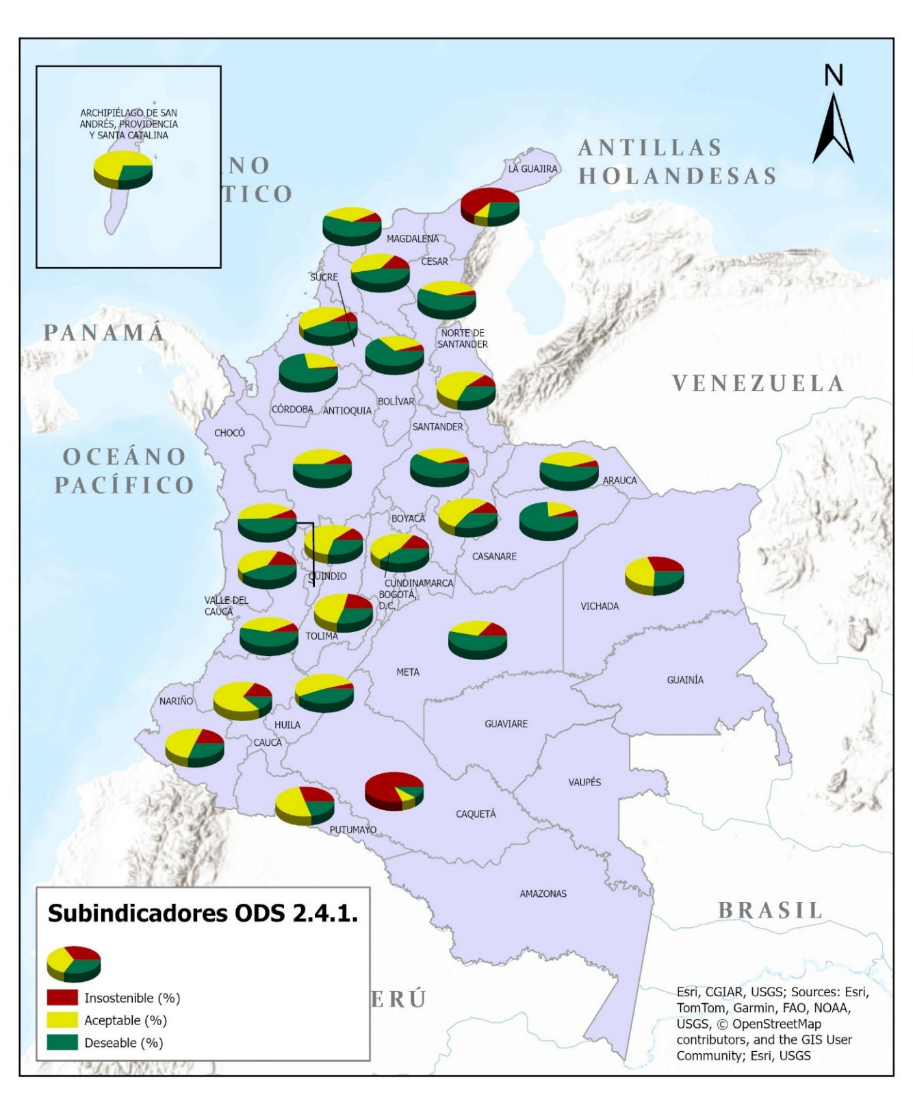

Fuente: DANE, Encuesta Nacional Agropecuaria (ENA).
Notas:
p Cifras provisionales.
Actualizado el 26 de diciembre de 2025

 | Regresar al índice

Encuesta Nacional Agropecuaria ENA

Subindicador 3 "Mecanismos de mitigación de riesgos"
27 departamentos
2023p

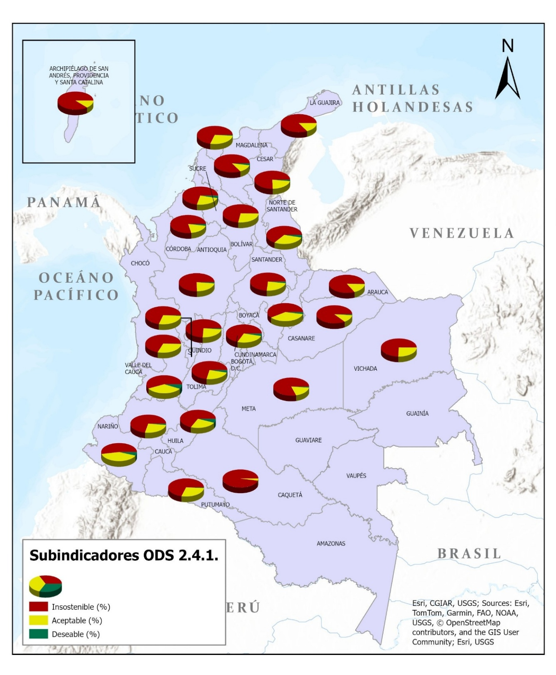

Fuente: DANE, Encuesta Nacional Agropecuaria (ENA).
Notas:
p Cifras provisionales.
Actualizado el 26 de diciembre de 2025

 | Regresar al índice

Encuesta Nacional Agropecuaria ENA

Subindicador 4 "Prevalencia de la degradación del suelo"
27 departamentos
2023p

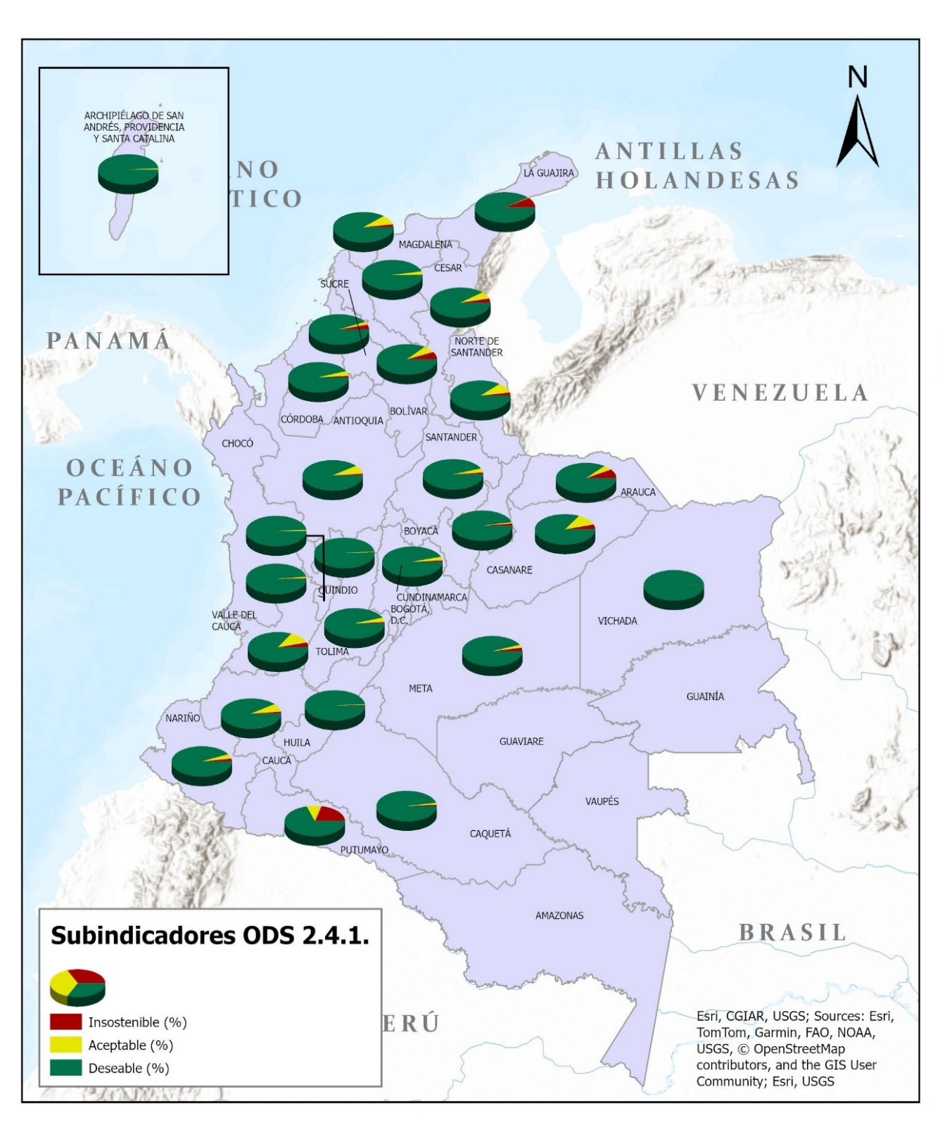

Fuente: DANE, Encuesta Nacional Agropecuaria (ENA).
Notas:
p Cifras provisionales.
Actualizado el 26 de diciembre de 2025

 | Regresar al índice

Encuesta Nacional Agropecuaria ENA

Subindicador 5 "Variación en la disponibilidad de agua"
...
Fuente: DANE, Encuesta Nacional Agropecuaria (ENA).
Actualizado el 26 de diciembre de 2025

 | Regresar al índice

Encuesta Nacional Agropecuaria ENA

Subindicador 6 "Gestión de fertilizantes"
27 departamentos
2023p

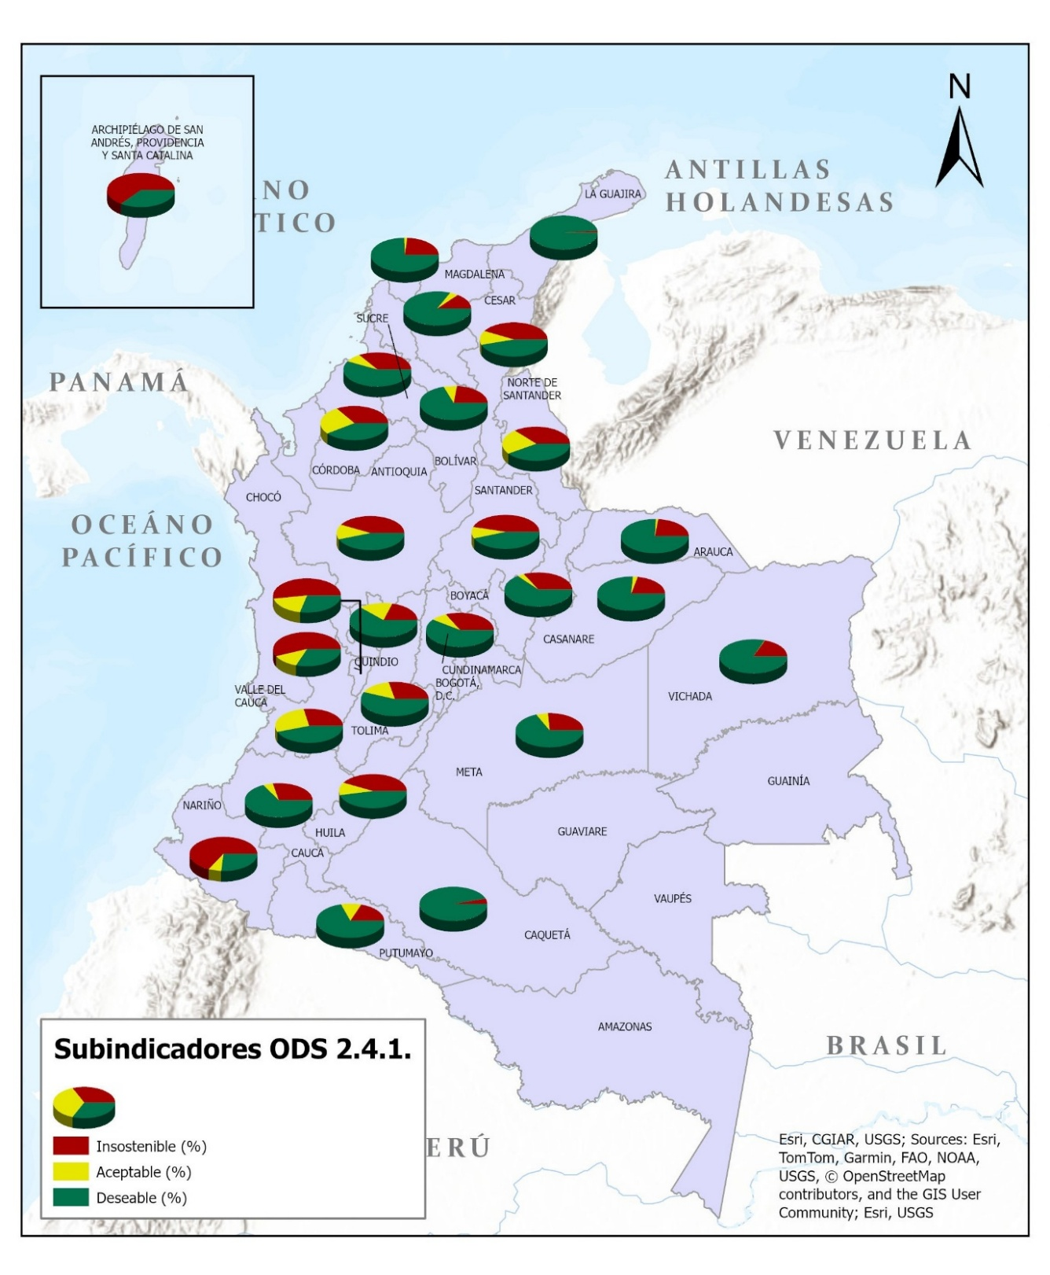

Fuente: DANE, Encuesta Nacional Agropecuaria (ENA).
Notas:
p Cifras provisionales.
Actualizado el 26 de diciembre de 2025

 | Regresar al índice

Encuesta Nacional Agropecuaria ENA

Subindicador 7 "Gestión de plaguicidas"
27 departamentos
2023p

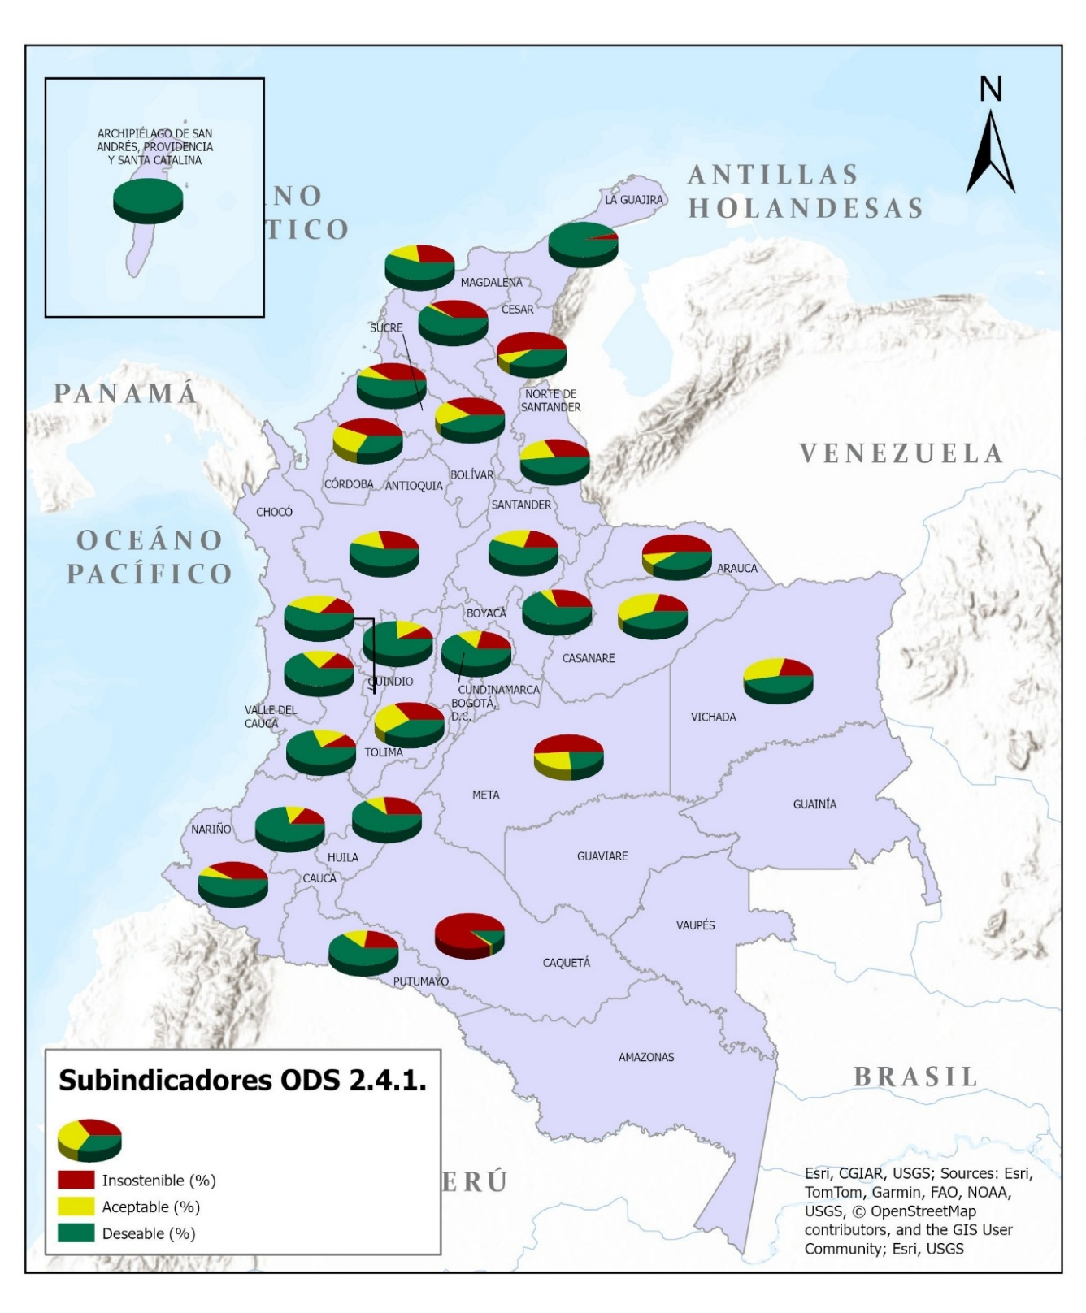

Fuente: DANE, Encuesta Nacional Agropecuaria (ENA).
Notas:
p Cifras provisionales.
Actualizado el 26 de diciembre de 2025

 | Regresar al índice

Encuesta Nacional Agropecuaria ENA

Subindicador 8 "Uso de prácticas respetuosas con la biodiversidad agrícola"
27 departamentos
2023p

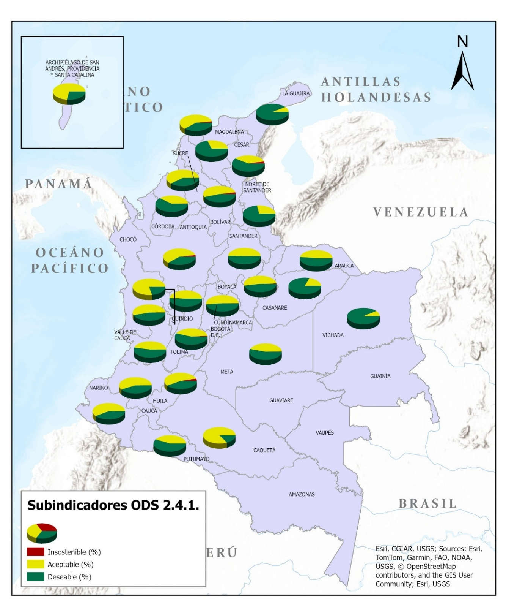

Fuente: DANE, Encuesta Nacional Agropecuaria (ENA).
Notas:
p Cifras provisionales.
Actualizado el 26 de diciembre de 2025

 | Regresar al índice

Encuesta Nacional Agropecuaria ENA

Subindicador 9 "Escala de salarios en la agricultura"
27 departamentos
2023p

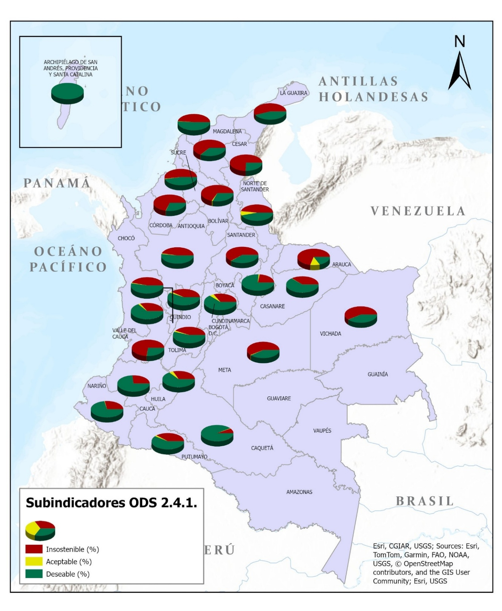

Fuente: DANE, Encuesta Nacional Agropecuaria (ENA).
Notas:
p Cifras provisionales.
Actualizado el 26 de diciembre de 2025

 | Regresar al índice

Encuesta Nacional Agropecuaria ENA

Subindicador 10 "Escala de experiencia de la inseguridad alimentaria"
...
Fuente: DANE, Encuesta Nacional Agropecuaria (ENA).
Actualizado el 26 de diciembre de 2025

 | Regresar al índice

Encuesta Nacional Agropecuaria ENA

Subindicador 11 "Seguridad de los derechos de tenencia de la tierra"
27 departamentos
2023p

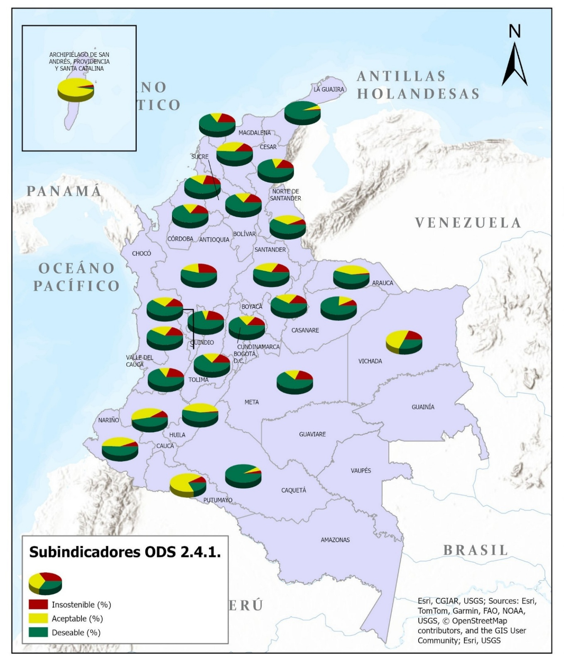

Fuente: DANE, Encuesta Nacional Agropecuaria (ENA).
Notas:
p Cifras provisionales.
Actualizado el 26 de diciembre de 2025

